HPCA
名称 |  | 技术点
CXL-PNM |  | 内存架构、对推理加速器的控制架构、软件栈
POM | ! | 3层IR抽象，适应于FPGA平台的编译器
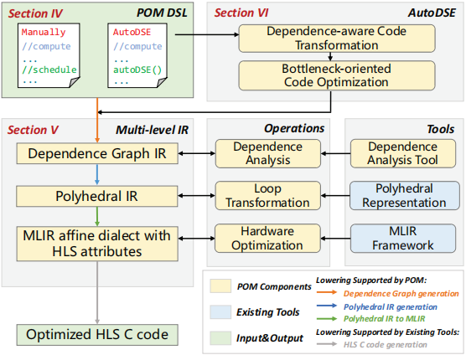

ASADI |  | 稀疏attention的算法设计和加速器设计，DIA压缩具有对角线稀疏特性的数据，in-situ计算范式的ReRAM加速器
FIGNA |  | 基于int单元构建的加速器，可以达到FPU相同的数值精度
HotTiles |  | 针对异质稀疏矩阵乘的加速：设计了多种Pes来支持不同稀疏模式的矩阵乘法，并构建预测稀疏模式的分析工具，可以针对计算密集负载，访存密集型稀疏负载进行加速
LUTein |  | bit-slice架构无法再稀疏运算中的功耗问题，通过在硬件单元之间共享数据解决数据操作过多的问题，脉冲数据路径啦利用PE间的数据复用和slice级稀疏性，构建相应的ISA来减少重复指令读取
Revet |  | 让thread程序能够在vRDA上跑的编译器，RDA是数据流可重构的加速器，vRDA另外采用了矢量化技术
Smart-Infinity |  | 在storage-offloaded训练技术中，用host存储作为扩展的存储层级，但存储带宽是该技术的瓶颈。 --》使用近存处理解决
AttAcc |  | 优化KV cache的访存，基于PIM器件

